封面
浙江港航综合管理与服务平台

 | 信息发布及管理模块

界 面 设 计 说 明

程序概要图
业务 名称 | 浙江港航综合管理与服务平台 | 模块 名称 | 信息发布 | 程序号 |  |  | 语言 | Java | 制作 | 包 | 完成时间 | 2016-08-11 13:41:40
程序处理概要图 |  |  |  |  | 涉及的表
 |  |  |  |  | 序号 | 表名 | 表中文名 |  |  |  |  | 读写
用户信息表
 |  |  |  |  | 1 | T_USER | 用户信息表 |  |  |  |  | I
 |  |  |  |  | 2 | T_INFORMATION | 信息发布表 |  |  |  |  | I/O
用户信息表
信息发布表
 |  |  |  |  | 3 | T_ATTACHMENT_MIDDLE | 附件中间表 |  |  |  |  | I/O
 |  |  |  |  | 4 | T_ATTACHMENT | 附件表 |  |  |  |  | I/O

信息发布表
附件中间表
Info_pub
信息发布
Info_pub
信息发布

附件表
附件表

処 理 概 要 |  |  |  |  | フ ァ イ ル 入 力 順 序
日次締を終えたﾃﾞｰﾀを集計する。

戻 り 値

流程图
读取客户信息
页面名称 | 浙江港航综合管理与服务平台 | 文件名 |  |  | 语言 | java | 作成日 | 2016-08-11 13:41:40
处 理 流 程 图 |  |  | 需 处 理 字 段
 |  |  |  | 字段名 | 说明
 |  |  |  | ID |  | 记录编号 |  | Custer_Info
 |  |  |  | date |  | 问讯日期
 |  |  |  | time |  | 问讯时间
 |  |  |  | custer_no |  | 客户基本信息编号
显示客户信息
 |  |  |  | file_no |  | 合同编号
 |  |  |  | file_type |  | 合同种类
 |  |  |  | sale_type |  | 贩卖,维护合同的区分
 |  |  |  | user_id |  | 做成人
 |  |  |  | make_date |  | 做成日期
 |  |  |  | title |  | 抬头
显示所以合同记录
 |  |  |  | jianyao_neirong |  | 简要内容
 |  |  |  | link_file_name |  | 详细连接合同名
 |  |  |  | zongjia |  | 总价
 |  |  |  | dandang |  | 担当
 |  |  |  | geying |  | 割引
 |  |  |  | weihu |  | 维护
 |  |  |  | opt_id |  | 记录人
 |  |  |  | opt_date |  | 记录日期

更新合同内容

存储更新后的记录
 |  |  |  | custer_no |  | 客户基本信息编号 |  | Custer_Info
 |  |  |  | custer_name |  | 客户名字
 |  |  |  | custer_name_kj |  | 客户汉字名
 |  |  |  | _address |  | 客户地址
 |  |  |  | web_address |  | 主页
 |  |  |  | mail |  | 邮件
 |  |  |  | tel1 |  | 电话1
 |  |  |  | tel2 |  | 电话2
 |  |  |  | tel3 |  | 电话3
 |  |  |  | fax |  | 传真
 |  |  |  | manager1 |  | 联络者1
 |  |  |  | manager2 |  | 联络者2
 |  |  |  | manager3 |  | 联络者3
 |  |  |  | manager4 |  | 联络者4
 |  |  |  | mobile_tel |  | 移动电话
 |  |  |  | type |  | 客户类型
 |  |  |  | sec_kbn |  | 安全审查通过标识
 |  |  |  | sec_link |  | 安全审查表的连接
 |  |  |  | gaiyou |  | 公司概要
 |  |  |  | broke_no |  | 代理商编号
 |  |  |  | opt_id |  | 记录人
 |  |  |  | opt_date |  | 记录日期
 |  |  |  | post |  | 邮编

信息发布_列表
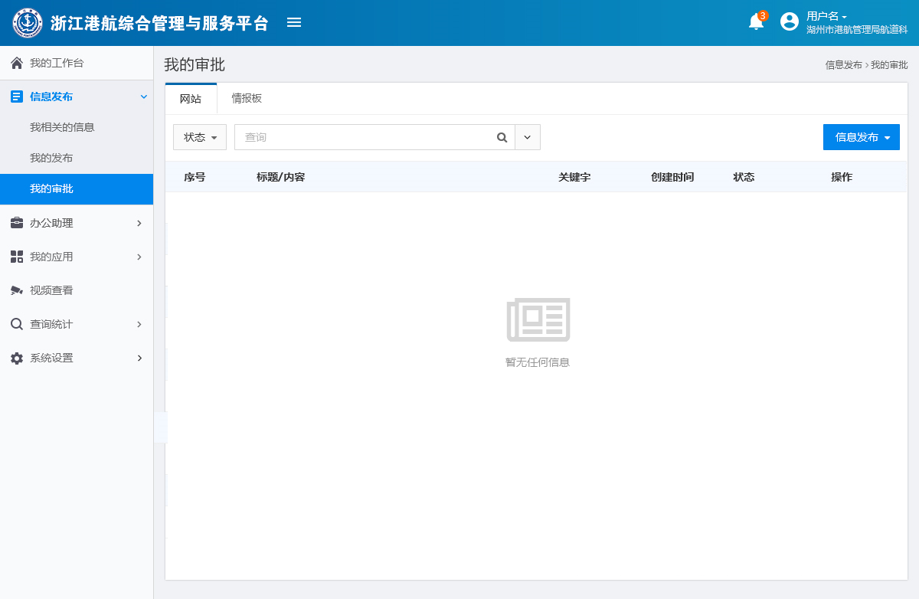
信息发布列表
信息发布有三个菜单：我相关的信息、我的发布、我的审批。“我的审批”这个菜单只有拥有审批权限的人才会有。“我的的发布”是拥有发布权限的用户才会有的
1.我相关的信息
功能描述：用户只能查看信息详情以及对这些信息进行查询。该菜单中的信息内容收到【信息发布页面】中“信息可见性”这一设置的影响
前置条件：用户进入信息发布管理模块；点击左侧菜单中的“我相关的信息”
效果图：
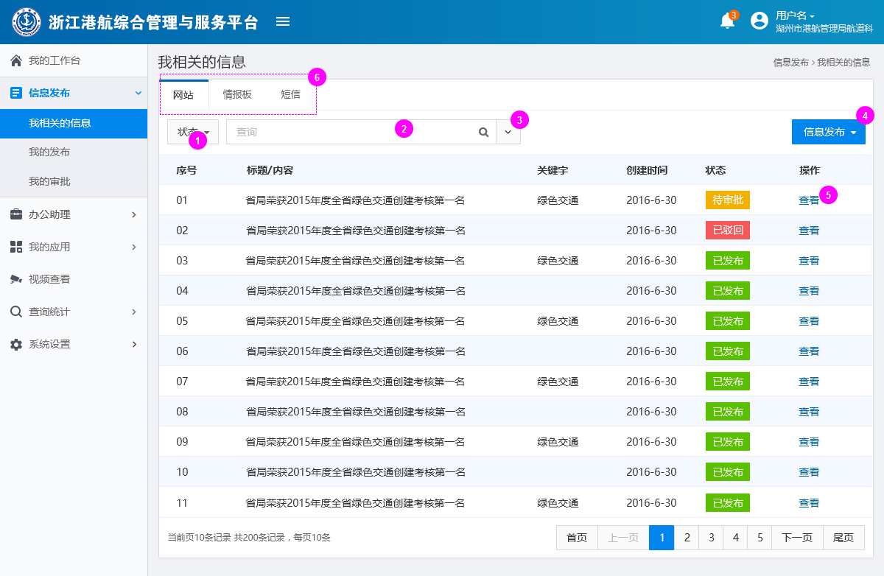

功能说明：
1.根据状态筛选列表内容；状态分为四类：待审批、审批中、已驳回、已发布
2.输入标题文字，点击搜索按钮，可以进行模糊查询。在查询结果中将输入的文字高亮显示。（如下图所示）

 | 点击，可以清除查询结果。返回至原来的列表

3.点击展开高级查询页面。详情见【高级查询】
4.点击展开下拉菜单（如下图所示）。注：只有拥有发布权限的人才会有这个按钮

5.点击可以查看信息详情，见【信息详情】
6.点击可以切换查看不同信息类型的列表

2.我的发布
功能描述：这里有所有用户发布的所有信息的记录。信息类型主要有三类：网站、情报版、短信、在信息未审批之间，用户可以对信息进行修改该。
前置条件：用户进入信息发布管理模块；点击左侧菜单中的“我的发布”
效果图:
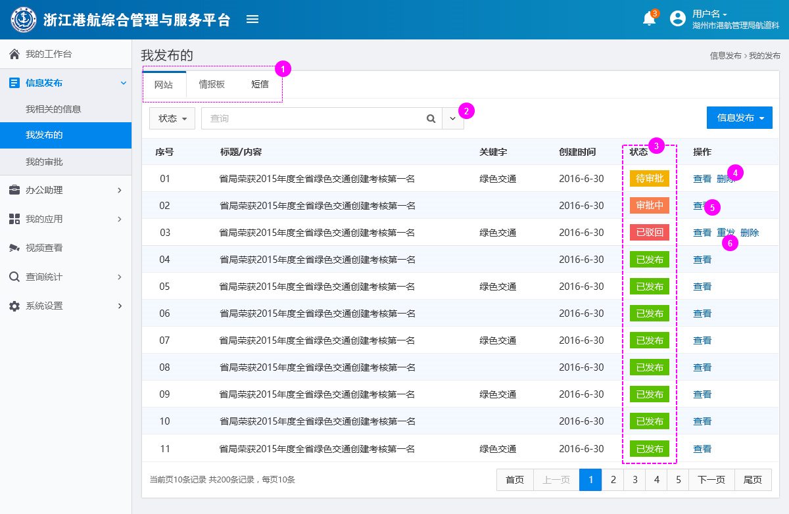
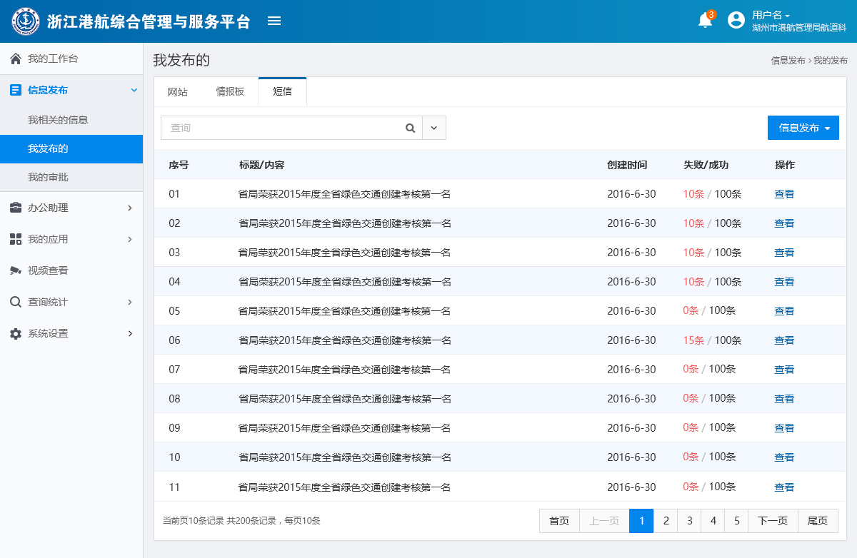

1.点击可以切换查看不同信息类型的列表
2.点击展开【高级查询】页面
3.信息状态分为四类：待审批、审批中、已驳回、已发布。只有信息的创建者才能够对"待审批"和"已驳回"的信息进行删除操作。其他状态的信息无法删除。也只有信息的创建者可以对“已驳回”的信息进行“重新发布”的操作
2.重新发布：创建新的发布页面，内容就是之前的信息内容复制过来的。用户可以在此基础上进行修改，然后再发布。注：重新发布的信息必须在原来的基础上修改过才能发布。在为修改该之前发布按钮为不可点击状态
4.点击删除该条信息（只有是创建该文档的用户，且该文档是“已驳回”或者“待审批”的状态才可以删除），删除前需要有确认提示。（如下图所示）。删除成后需要有成功提示，并刷新列表。删除失败时，需要有失败提示。
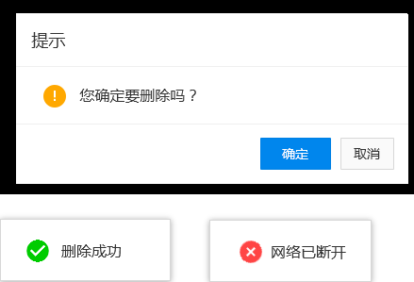

5.点击可以查看信息详情。见【信息详情】
6.点击后创建新的页面（只有创建该文档的用户，且该文档是“已驳回”的状态，才可以重新发布），内容就是之前的信息内容复制过来的。页面样式和发布页面一致。用户可以在此基础上进行修改，然后再发布。
注：重新发布的信息必须在原来的基础上修改过才能发布在为修改该之前发布按钮为不可点击状态

3.我的审批
功能描述：这里有所有用户需要审批的或者已审批的信息记录。用户可以再次对需要审批的信息进行审批。还可以进行信息搜索
前置条件：用户进入信息发布管理模块；点击左侧菜单中的“我的审批”
效果图:
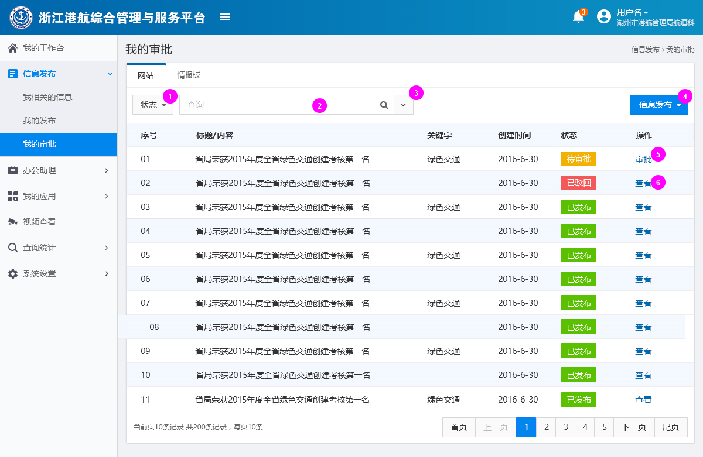

功能说明:
1.根据状态筛选列表内容；状态分为四类：待审批、审批中、已驳回、已发布
2.输入标题文字，点击搜索按钮，可以进行模糊查询。在查询结果中将输入的文字高亮显示。（如下图所示）
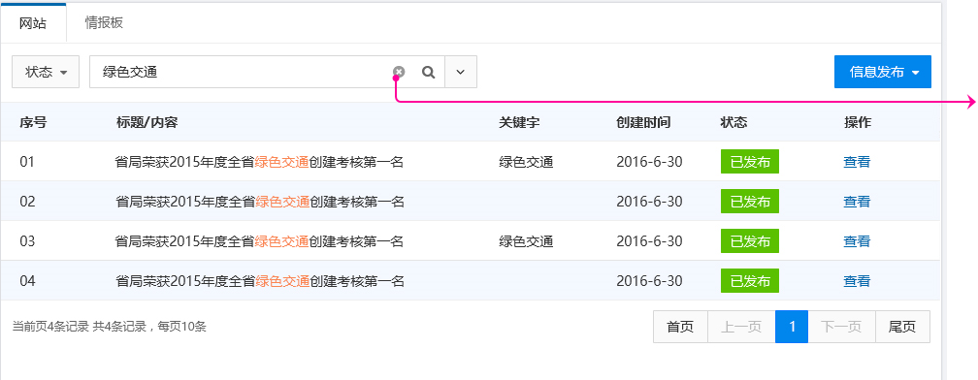

 | 点击，可以清除查询结果。
 | 返回至原来的列表

3.点击展开高级查询页面。详情见【高级查询】
4.点击展开下拉菜单（如下图所示）。注：只有拥有发布权限的人才会拥有这个按钮
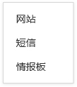

5.点击可以对信息内容进行审批。注：审批详情请见工作表[信息审批]
6.点击可以查看信息详情。注：详情请见工作表[信息详情]

4.无信息页面展现形式
功能描述：当该列表物任何数据的时候，就会出现此页面。
前置条件：进入信息发布管理模块，列表页面无数据内容。
效果图：

信息审批
信息发布—审批
功能描述：拥有审批权限的用户对需要发布的网站内容和情报板内容进行审批，只有审批成功后才能发布。审批者无法对信息进行修改
前置条件：用户拥有审批权限，在列表页“我的审批”中，选择待审批的信息，点击列表右侧的“审批”按钮，进入审批页面。页面以“弹出窗口”形式出现
效果图：
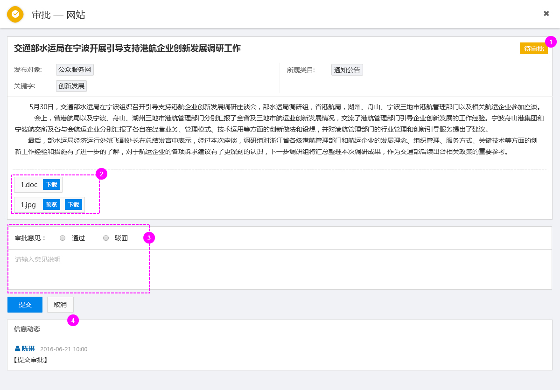
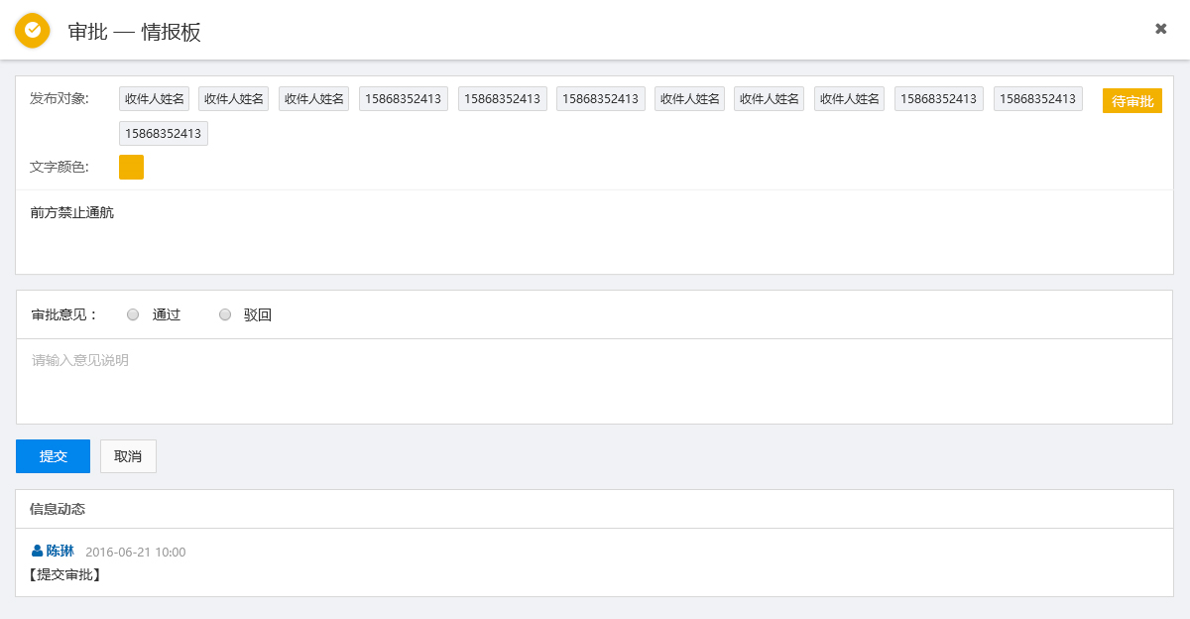

1.此处显示信息当前所处状态（T_INFORMATION 中 ST_STATE字段的信息）
2.此处是附件区域，用户可以对附件进行下载、预览操作。暂且只有图片能够预览 （T_INFORMATION 表读取ST_ATTACHMENT_MIDDLE_ID 到T_ATTACHMENT_MIDDLE和T_ATTACHMENT表中读取附件内容）
3.点击选择审批意见。选择后自动在意见说明输入框中填入：通过或者驳回。用户也可以手动填写意见说明。意见说明的文字内容不建议过多（对应ST_BACK_CONTENT内容）。点击提交按钮后，完成审批
点击提交按钮后，完成审批（对ST_APPROVAL_USER_ID、ST_BACK_CONTENT、DT_APPROVAL及DT_SEND等字段进行写入操作，日期均统一选提交时的当前时间）
4.信息动态：记录了信息创建时间和最近一次的操作记录。如信息提交时间、审批状况等
对应 T_INFORMATION 表中的 ST_STATE 、DT_CREATE和DT_SEND、DT_APPROVAL字段，读取数据库的内容并显示。
ST_STATE 为 待审批 01时 显示的是 该信息的创建时间DT_CREATE 02 驳回 显示的是驳回时间DT_APPROVAL，03 已发布 显示的是审核时间DT_SEND

信息详情
信息详情
功能描述：查看所发布信息的详细情况
前置条件：用户拥有查看权限，点击列表右侧的“查看”按钮，进入详情页面。页面以“弹出窗口”形式出现。
1.网站
效果图：
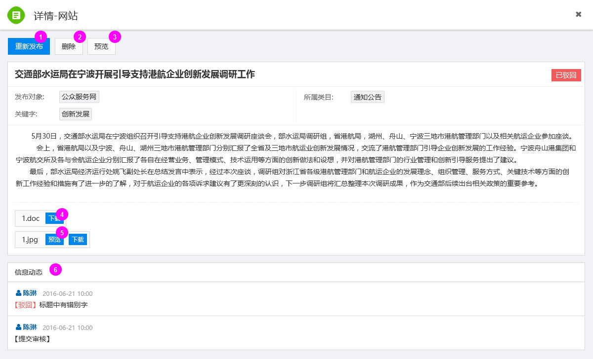

功能说明：
1.重新发布（只有创建该文档的用户，且状态为“已驳回”才会有这个按钮）：创建新的发布页面，内容就是之前的信息内容复制过来的。用户可以在此基础上进行修改，然后再发布。
注：重新发布的信息必须在原来的基础上修改过才能发布。在未修改该之前发布按钮为不可点击状态

2.点击按钮“删除”，（只有是创建该文档的用户，且该文档是“已驳回”和“待审批”状态可以删除），删除前必须有确认提示(如下图所示)。点击确定,删除该文档,关闭当前窗口,提示删除成功并刷新列表；点击取消，关闭弹窗
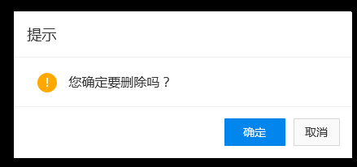

3.点击预览网站信息。（结合最终发布网站的显示方式做预览页面）可暂时不做
4.点击，下载附件
5.点击预览附件内容，现仅图片能够预览
6.信息动态：记录了信息创建时间和最近一次的操作记录。如信息提交时间、审批状况等
对应 T_INFORMATION 表中的 ST_STATE 、DT_CREATE和DT_SEND、DT_APPROVAL字段，读取数据库的内容并显示。
ST_STATE 为 待审批 01时 显示的是 该信息的创建时间DT_CREATE 02 驳回 显示的是驳回时间DT_APPROVAL，03 已发布 显示的是审核时间DT_SEND

2.情报板
效果图：
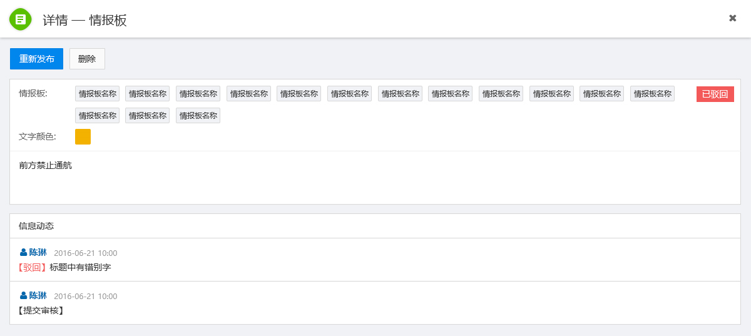

3.短信
效果图：
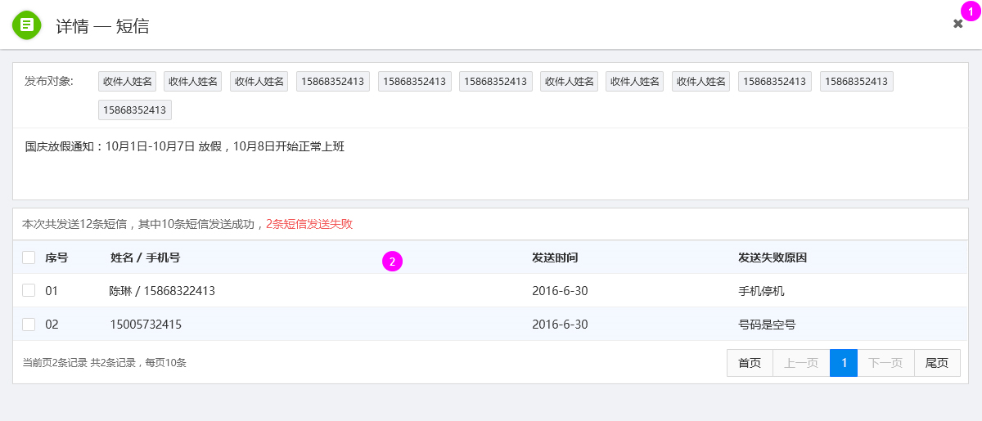

功能说明：
1.点击关闭当前窗口
2.此处显示短信发送情况。是接口支持情况而定，如若不支持，则此功能取消

信息发布（网站）
信息发布
港航信息发布系统向指定用户（机构、某类用户、某个用户、自定义群组、网站、情报板），发送港航服务信息。
1.网站
功能描述：用户向网站的某个栏目发布信息，信息在发布前需要审核，审核完成后才能成功发布。
前置条件：用户进入信息发布功能模块，点击按钮“ ”，在下拉列表 |  | 中选择网站。然后以“弹出窗口”的形式，出现以下页面

效果图：
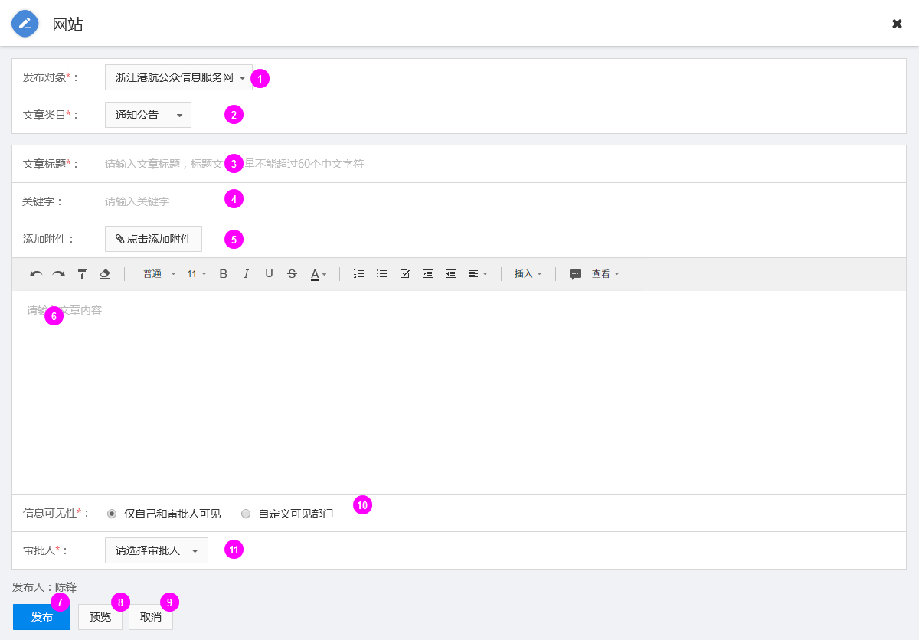

功能说明：
1.发布对象：必填项，下拉列表单项选择.由此决定新闻信息发往哪个网站。发布对象的内容能够在数据字典中管理。当前暂且只有一个网站：浙江港航公众服务网 |  |  | 发布对象：这里的网站名根据实际的情况来确定，下拉列表中设固定的选择项，如：公众服务网

2. 文章类目：即信息的类型。必填项。下拉列表单项选择。列表中显示的内容由“发布对象”决定。文章类目能够在数据字典中进行管理

3.文章标题：必填项，单行文本框。
程序中需做必填项判断，对应 T_INFORMATION 表中的 ST_INFORM_TITLE 字段，保存和修改都对这个字段进行操作。

4.关键词：非必填项，单行文本框。关键词的长度不能超过30个中文字符

对应 T_INFORMATION 表中的 ST_INFORM_KEYWORD 字段，保存和修改都对这个字段进行操作。

5.添加附件：非必填项。点击“添加附件”按钮，即可添加附件。添加的附件可以删除。一个附件占据一行。如下图所示

对应 T_INFORMATION 表中的 ST_INFORM_ATTACHMENT_ID 字段，保存和修改都对这个字段进行操作。
增加附件中间表，统一用中间表Id关联 附件，这样需要对3个表进行操作
对附件表T_ATTACHMENT进行记录添加 统一以 ST_INFORM_ATTACHMENT_ID 和 信息发布表关联。

6.文章内容：必填项。富文本格式 对应 T_INFORMATION 表中的 ST_INFORM_CONTENT 字段，保存和修改都对这个字段进行操作。

7.点击发布按钮，提交信息。
提交成功，对信息发布表（T_INFORMATION）及相关的表，进行保存操作，提示发布成功，并关闭当前窗口；
提交失败，提示保存失败，并停留在当前窗口。

8. 点击预览按钮，调用预览页面，按照真实的发布情况预览文章内容。效果图如下图所示。

9.点击取消按钮，关闭当前窗口
另建审核把审核信息和信息发布分开
对应 T_INFORMATION 表中的 ST_STATE 、DT_CREATE和DT_SEND 字段，读取数据库的内容并显示。
ST_STATE 为 待审批 01时 显示的是 该信息的创建时间 02 驳回 显示的是退回时间，03 已发布 显示的是审核时间

10.信息的可见性设置。默认为尽自己和审批人可见。当选项变为：自定义可见部门时（如下图所示） |  | 注：此处可见性的设置，会影响【我相关的信息】中的显示内容。

 | ①点击可以删除所选择的部门
 | ②点击后打开部门选择弹窗（如下图所示）

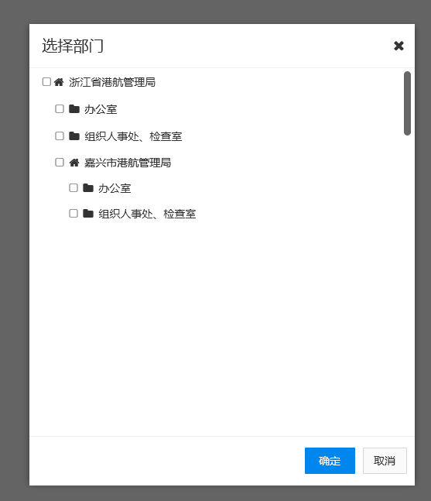

11.可以从拥有审核权限的用户中选择审批人

信息发布（情报板）
信息发布
港航信息发布系统向指定用户（机构、某类用户、某个用户、自定义群组、网站、情报板），发送港航服务信息。
2.情报板
功能描述：用户向情报板发布信息。信息在发布前需要审核，审核完成后才能成功发布。

前置条件：用户进入信息发布功能模块，点击按钮“ ”，在下拉列表 | 中选择情报板。然后以“弹出窗口”的形式，出现以下页面。

效果图：
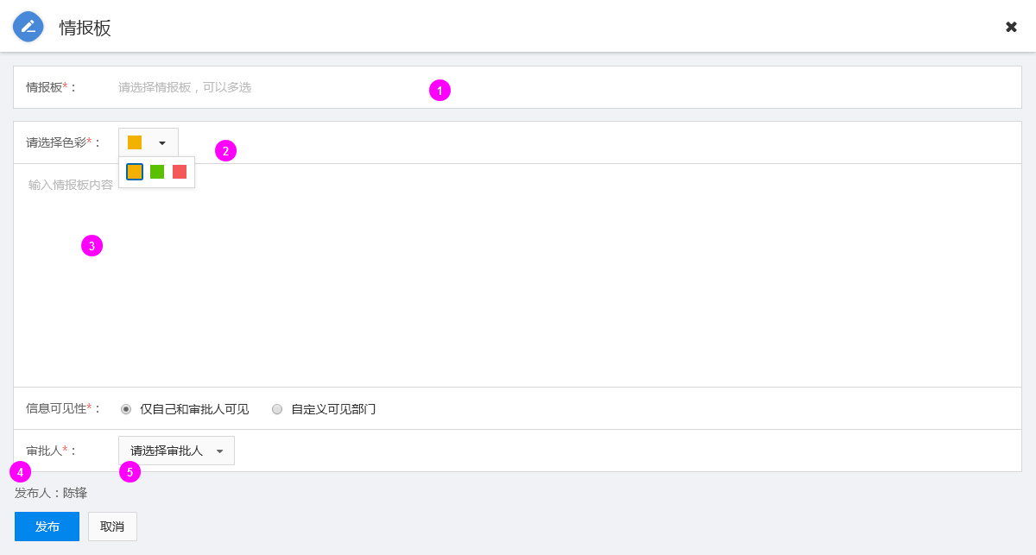

功能说明：
1.点击选择情报板，可以多选。在情报板的列表中提供搜索功能，可以通过情报板的名称去搜索。情报板做成自由添加和删除，需要数据字典支持

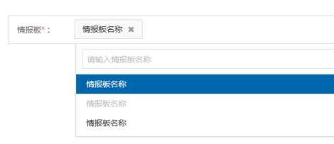

2.选择文字颜色。单选。暂时只提供三种颜色选择
3.情报板内容输入。多行文本框。
对应 T_INFORMATION 表中的 ST_INFORM_CONTENT 字段，保存和修改都对这个字段进行操作。

4.点击发布按钮，提交信息。
提交成功，对信息发布表（T_INFORMATION）进行保存操作，提示发布成功，并关闭当前窗口；
提交失败，提示保存失败，并停留在当前窗口。

5.点击取消按钮，关闭当前窗口

信息发布（短信）
信息发布
港航信息发布系统向指定用户（机构、某类用户、某个用户、自定义群组、网站、情报板），发送港航服务信息。
3.短信
功能描述：用户可以通过此功能向内部成员和公众用户发送短信，支持群发。此版本的短信发布，暂不需要审核处理即可发送
前置条件：用户进入信息发布功能模块，点击按钮“ ”，在下拉列表“ ” | 中选择短信。然后以“弹出窗口”的形式，出现以下页面

效果图：
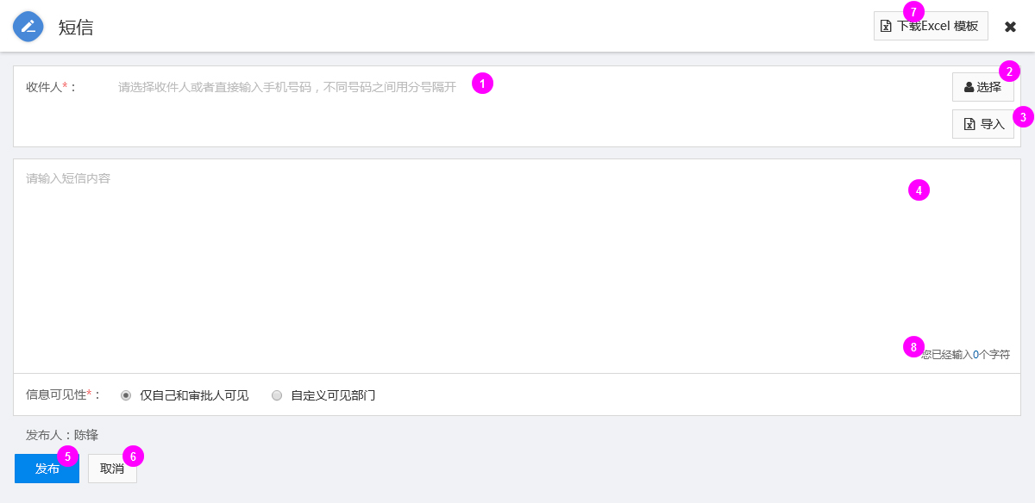

功能说明：
1.收件人：这里可以手动输入手机号码，但是不同的号码要用分号隔开，这个分号必须是英文字符。
手动输入手机号码成功（可以按照位数来判断）后，输入分号或者点击空白处，会自动给这个号码添加相应的样式（如下图所示），以便于和其他号码分开。

2.点击弹出收件人员选择窗口（如下图所示）。选择收件人以页面弹窗的形式出现。收件人分为内部人员、公众人员和群组3类
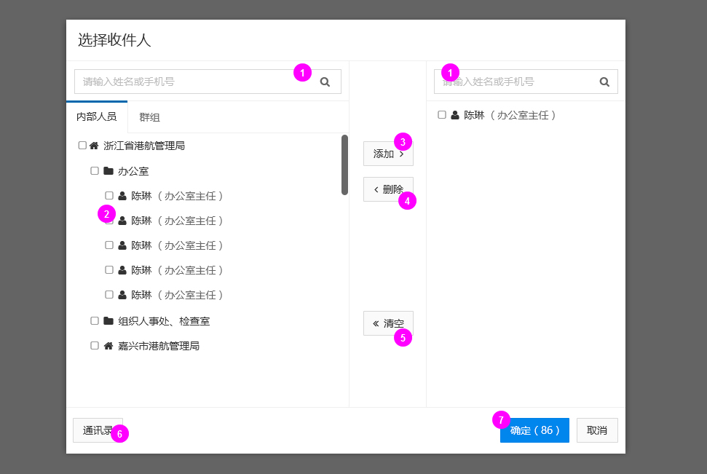

 |  | ①在此处输入用户名或者手机号，可以进行搜索，针对内部人员时，搜索用户信息表（T_USER）中字段ST_USER_NAME和ST_PHONE 的数据

 |  | ②点击可以勾选人员

 |  | ③点击可以左侧将勾选的人员，添加至右边的收件人区域

 |  | ④点击可以将右侧勾选的人员，从收件人区域中删除

 |  | ⑤点击按钮“清空”，删除当前所有选择的收件人。

 |  | ⑥点击按钮“通讯录”之后，可以在新窗口打开通讯录，对通讯录中的成员可以自定义分组。
 |  | 这里 通讯录 的内容是以 用户信息表（T_USER）为基础，抽取姓名、单位名、职务、手机号、邮箱、虚拟号等信息而成。

 |  | ⑦按钮上的数字代表当前选中的收件人的数量。

3.点击可以用excel表格形式批量导入收件人手机号

4..这是多行文本框，在此可以输入短信内容（提示字数，不分半角和全角）
对应 T_INFORMATION 表中的 ST_INFORM_CONTENT 字段，保存和修改都对这个字段进行操作。

5. 点击发布，提交短信内容。

提交成功，对信息发布表（T_INFORMATION）进行保存操作，并发送短信，提示发布成功，并关闭当前窗口；
提交失败，提示保存失败，并停留在当前窗口。
（这里的成功与失败只是信息提交的成功与失败，而不是短信是否发送成功。查看短信发送状况，需要到短信详情中去看。）
6. 点击取消按钮或者页面右上角的“ X”，关闭当前弹出窗口
7.点击下载Excel模板
8.次数显示输入的文字数量，当数量超过一条短信的容量时，此处文字变为红色

高级查询
高级查询
功能描述：自定义搜索关键词和匹配规则，并可以将设定的内容保存起来。
前置条件：进入信息发布管理模块，点击按钮“ ”，即可在当前页面展开高级搜索。
效果图:
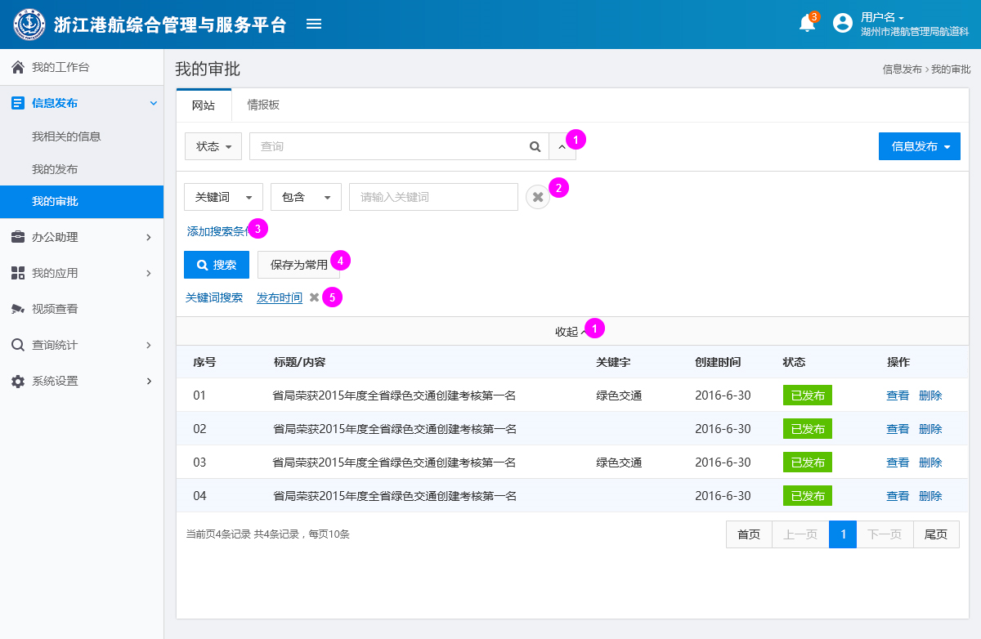

功能说明：
1.点击后收起高级查询。
2.点击删除搜索条件
3.点击添加搜索条件
4.将当前定义的搜索保存为常用，下次只要直接点击已保存的设定，即可搜索，无需再次设置。点击按钮“保存为常用”，弹出窗口（如下图所示），输入名称，点击确定，保存成功；点击取消，取消此次保存操作。
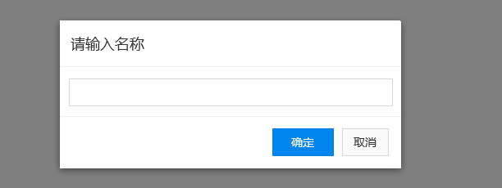

5.这是保存为常用的搜索设定，点击“X”,可以删除这个设定

